2.Pivot VC
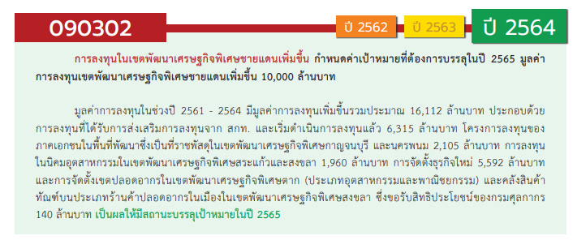

องค์ประกอบ / ปัจจัย | ปีงบประมาณ
 | 2556 | 2560 | 2561 | 2562 | 2563 | 2564 | 2565 | Grand Total
090302V01 | 1 | 3 | 2 |  | 15 | 6 | 2 | 29
090302F0101 | 1 | 3 | 2 |  | 15 | 6 | 2 | 29
090302F0102
090302V02 |  |  |  |  | 2 |  |  | 2
090302F0202 |  |  |  |  | 1 |  |  | 1
090302F0203 |  |  |  |  | 1 |  |  | 1
090302F0204
090302V03 |  |  |  | 1 | 1 |  | 1 | 3
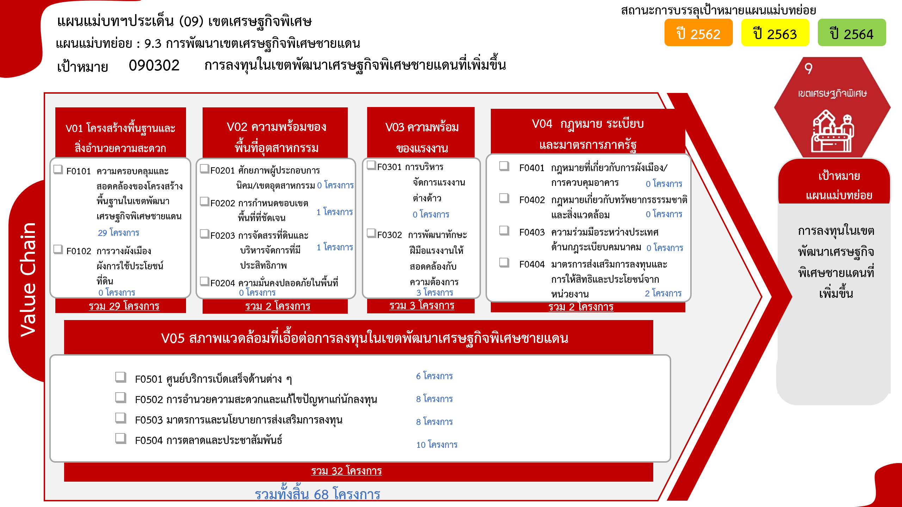
090302F0301
090302F0302 |  |  |  | 1 | 1 |  | 1 | 3
090302V04 |  |  |  | 1 |  | 1 |  | 2
090302F0401
090302F0402
090302F0403
090302F0404 |  |  |  | 1 |  | 1 |  | 2
090302V05 |  | 1 | 3 | 4 | 10 | 8 | 6 | 32
090302F0501 |  |  |  | 1 | 1 | 2 | 2 | 6
090302F0502 |  |  |  | 1 | 2 | 3 | 2 | 8
090302F0503 |  | 1 |  | 1 | 1 | 3 | 2 | 8
090302F0504 |  |  | 3 | 1 | 6 |  |  | 10
Grand Total | 1 | 4 | 5 | 6 | 28 | 15 | 9 | 68

4. รวม
โครงการที่ปรากฎเป็นโครงการที่ผ่านการอนุมัติจากผู้บริหาร (M7) ของหน่วยงานเท่านั้น (ข้อมูล ณ เดือนมีนาคม 2565)
โครงการภายใต้เป้าหมายแผนแม่บทย่อย: 090302 การลงทุนในเขตพัฒนาเศรษฐกิจพิเศษชายแดนที่เพิ่มขึ้น

ชื่อโครงการ / การดำเนินงาน | วันที่เริ่มต้นโครงการ | ปีงบประมาณ | วันที่สิ้นสุดโครงการ | หน่วยงานระดับกองหรือเทียบเท่า | หน่วยงานระดับกรมหรือเทียบเท่า | หน่วยงานระดับกระทรวงหรือเทียบเท่า | ประเภทโครงการ | องค์ประกอบ | ปัจจัย
โครงการศูนย์เปลี่ยนถ่ายรูปแบบการขนส่งสินค้าเชียงของ จังหวัดเชียงราย | มกราคม 2556 | 2556 | ธันวาคม 2565 | สำนักการขนส่งสินค้า | กรมการขนส่งทางบก | กระทรวงคมนาคม |  | 090302V01 | 090302F0101
โครงการการพัฒนาท่าอากาศยานเขตพัฒนาเศรษฐกิจพิเศษ | ตุลาคม 2559 | 2560 | กันยายน 2564 | กองแผนงาน | กรมท่าอากาศยาน | กระทรวงคมนาคม |  | 090302V01 | 090302F0101
นำที่ราชพัสดุมาสนับสนุนพื้นที่เขตพัฒนาเศรษฐกิจพิเศษ | ตุลาคม 2559 | 2560 | กันยายน 2565 | กองบริหารที่ราชพัสดุภูมิภาค | กรมธนารักษ์ | กระทรวงการคลัง |  | 090302V05 | 090302F0503
โครงการพัฒนาระบบไฟฟ้าเพื่อรองรับการจัดตั้งเขตพัฒนาเศรษฐกิจพิเศษ ระยะแรก | ตุลาคม 2559 | 2560 | ธันวาคม 2568 | กองจัดการโครงการ 1 ฝ่ายบริหารโครงการ 1 | การไฟฟ้าส่วนภูมิภาค | กระทรวงมหาดไทย |  | 090302V01 | 090302F0101
โครงการพัฒนาระบบไฟฟ้าเพื่อรองรับการจัดตั้งเขตพัฒนาเศรษฐกิจพิเศษ ระยะที่ 2 (คพพ.2) | สิงหาคม 2560 | 2560 | สิงหาคม 2567 | กองจัดการโครงการ 1 ฝ่ายบริหารโครงการ 1 | การไฟฟ้าส่วนภูมิภาค | กระทรวงมหาดไทย |  | 090302V01 | 090302F0101
โครงการพัฒนาพื้นที่เขตเศรษฐกิจพิเศษ | ตุลาคม 2560 | 2561 | กันยายน 2565 | สำนักสนับสนุนและพัฒนาตามผังเมือง | กรมโยธาธิการและผังเมือง | กระทรวงมหาดไทย |  | 090302V01 | 090302F0101
โครงการส่งเสริมการมีส่วนร่วมในการบริหารแรงงานสัมพันธ์สร้างสรรค์ตามแนวทางประชารัฐในเขตพัฒนาเศรษฐกิจพิเศษ | ตุลาคม 2560 | 2561 | กันยายน 2562 | สำนักแรงงานสัมพันธ์ | กรมสวัสดิการและคุ้มครองแรงงาน | กระทรวงแรงงาน |  | 090302V01 | 090302F0101
โครงการจัดตั้งนิคมอุตสาหกรรมในพื้นที่เขตพัฒนาเศรษฐกิจพิเศษตาก | ตุลาคม 2560 | 2561 | กันยายน 2564 | ฝ่ายพัฒนา | การนิคมอุตสาหกรรมแห่งประเทศไทย | กระทรวงอุตสาหกรรม |  | 090302V05 | 090302F0504
โครงการจัดตั้งนิคมอุตสาหกรรมในพื้นที่เขตพัฒนาเศรษฐกิจพิเศษสงขลา | ตุลาคม 2560 | 2561 | กันยายน 2564 | ฝ่ายพัฒนา | การนิคมอุตสาหกรรมแห่งประเทศไทย | กระทรวงอุตสาหกรรม |  | 090302V05 | 090302F0504
โครงการจัดตั้งนิคมอุตสาหกรรมในพื้นที่เขตพัฒนาเศรษฐกิจพิเศษนราธิวาส | ตุลาคม 2560 | 2561 | กันยายน 2564 | ฝ่ายพัฒนา | การนิคมอุตสาหกรรมแห่งประเทศไทย | กระทรวงอุตสาหกรรม |  | 090302V05 | 090302F0504
โครงการพัฒนาทางหลวงเพื่อสนับสนุนเขตเศรษฐกิจพิเศษ ปีพ.ศ. 2562 | ตุลาคม 2561 | 2562 | กันยายน 2562 | สำนักแผนงาน | กรมทางหลวง | กระทรวงคมนาคม |  | 090302V03 | 090302F0302
โครงการก่อสร้างด่านศุลกากรแม่สอด แห่งที่ 2 | ตุลาคม 2561 | 2562 | กันยายน 2564 | ด่านศุลกากรแม่สอด (ดมด.) | กรมศุลกากร | กระทรวงการคลัง |  | 090302V05 | 090302F0502
โครงการสนับสนุนการขับเคลื่อนการดำเนินงานเขตพัฒนาเศรษฐกิจพิเศษ | ตุลาคม 2561 | 2562 | กันยายน 2562 | สำนักพัฒนาและส่งเสริมการบริหารราชการจังหวัด | สำนักงานปลัดกระทรวงมหาดไทย | กระทรวงมหาดไทย |  | 090302V05 | 090302F0501
ประชาสัมพันธ์เขตพัฒนาเศรษฐกิจพิเศษในเชิงพื้นที่ | ตุลาคม 2561 | 2562 | พฤศจิกายน 2562 | กองยุทธศาสตร์และแผนงาน | สำนักงานปลัดกระทรวงอุตสาหกรรม (ราชการบริหารส่วนกลาง) | กระทรวงอุตสาหกรรม |  | 090302V05 | 090302F0503
โครงการจัดทำแผนแม่บทและแผนการขับเคลื่อนยุทธศาสตร์การพัฒนาอุตสาหกรรมภูมิภาคสู่ประเทศไทย 4.0 | ธันวาคม 2561 | 2562 | กันยายน 2562 | กองนโยบายอุตสาหกรรมมหาภาค | สำนักงานเศรษฐกิจอุตสาหกรรม | กระทรวงอุตสาหกรรม |  | 090302V04 | 090302F0404
โครงการขับเคลื่อนเขตพัฒนาเศรษฐกิจพิเศษด้วยการตลาดและประชาสัมพันธ์เชิงรุก | ธันวาคม 2561 | 2562 | กันยายน 2562 | กองนโยบายอุตสาหกรรมมหาภาค | สำนักงานเศรษฐกิจอุตสาหกรรม | กระทรวงอุตสาหกรรม |  | 090302V05 | 090302F0504
โครงการขยายการค้าการลงทุนชายแดนและเขตพัฒนาเศรษฐกิจพิเศษ (2563) | ตุลาคม 2562 | 2563 | กันยายน 2563 | กองความร่วมมือการค้าและการลงทุน | กรมการค้าต่างประเทศ | กระทรวงพาณิชย์ |  | 090302V05 | 090302F0504
โครงการพัฒนาสมรรถนะช่องทางเข้าออกระหว่างประเทศและจังหวัดชายแดนเพื่อรองรับเขตพัฒนาเศรษฐกิจพิเศษ | ตุลาคม 2562 | 2563 | กันยายน 2563 | กองแผนงาน | กรมควบคุมโรค | กระทรวงสาธารณสุข |  | 090302V01 | 090302F0101
โครงการพัฒนาทางหลวงเพื่อสนับสนุนเขตเศรษฐกิจพิเศษ ปี 2563 | ตุลาคม 2562 | 2563 | กันยายน 2563 | สำนักแผนงาน | กรมทางหลวง | กระทรวงคมนาคม |  | 090302V03 | 090302F0302
บูรณะทางผิวแอสฟัลต์ ทางหลวงหมายเลข 212 สาย กลางน้อย - ย้อมพัฒนา ตำบลดอนนางหงษ์ อำเภอธาตุพนม จังหวัดนครพนม ถนน 4 ช่องจราจร ผิวทางกว้างช่องละ 3.50 เมตร ยาว1,000.00 เมตร ไหล่ทางกว้างข้างละ 2.00 เมตร หรือมีผิวจราจร 20,507.00 ตารางเมตร | มกราคม 2563 | 2563 | กันยายน 2563 | แขวงทางหลวงนครพนม | กรมทางหลวง | กระทรวงคมนาคม |  | 090302V05 | 090302F0503
โครงการการพัฒนาท่าอากาศยานเขตพัฒนาเศรษฐกิจพิเศษ (ปีงบประมาณ 2563) | ตุลาคม 2562 | 2563 | กันยายน 2564 | กองแผนงาน | กรมท่าอากาศยาน | กระทรวงคมนาคม |  | 090302V01 | 090302F0101
โครงการเพิ่มทักษะกำลังแรงงานในพื้นที่เขตพัฒนาเศรษฐกิจพิเศษ | ตุลาคม 2562 | 2563 | กันยายน 2563 | สำนักพัฒนาผู้ฝึกและเทคโนโลยีการฝึก | กรมพัฒนาฝีมือแรงงาน | กระทรวงแรงงาน |  | 090302V01 | 090302F0101
โครงการพัฒนาพื้นที่เขตเศรษฐกิจพิเศษ | ตุลาคม 2562 | 2563 | กันยายน 2565 | สำนักสนับสนุนและพัฒนาตามผังเมือง | กรมโยธาธิการและผังเมือง | กระทรวงมหาดไทย |  | 090302V01 | 090302F0101
โครงการก่อสร้างอาคารชุดพักอาศัยและบ้านพักข้าราชการด่านศุลกากรตากใบ 1 แห่ง | ตุลาคม 2562 | 2563 | กุมภาพันธ์ 2564 | ด่านศุลกากรตากใบ (ดตบ.) | กรมศุลกากร | กระทรวงการคลัง |  | 090302V02 | 090302F0203
โครงการปรับปรุงซ่อมแซมอาคารที่ทำการด่านศุลกากรแม่สอด อาคารด่านพรมแดนท่าสายลวด อาคารที่พักอาศัยและสิ่งปลูกสร้างประกอบ | ตุลาคม 2562 | 2563 | กันยายน 2563 | ด่านศุลกากรแม่สอด (ดมด.) | กรมศุลกากร | กระทรวงการคลัง |  | 090302V01 | 090302F0101
โครงการปรับปรุงซ่อมแซมอาคารที่ทำการด่านศุลกากรตากใบ | ธันวาคม 2562 | 2563 | กันยายน 2563 | ด่านศุลกากรตากใบ (ดตบ.) | กรมศุลกากร | กระทรวงการคลัง |  | 090302V01 | 090302F0101
โครงการก่อสร้างด่านศุลกากรบริเวณจุดผ่านแดนถาวรบ้านพุน้ำร้อน ระยะที่ 1 ตำบลบ้านเก่า อำเภอเมือง จังหวัดกาญจนบุรี 1 แห่ง | ตุลาคม 2562 | 2563 | พฤศจิกายน 2562 | ด่านศุลกากรสังขละบุรี (ดสบ.) | กรมศุลกากร | กระทรวงการคลัง |  | 090302V05 | 090302F0502
โครงการปรับปรุงซ่อมแซมอาคารศูนย์ราชการชายแดน ๑ และ ๒ ด่านศุลกากรตากใบ | ธันวาคม 2562 | 2563 | มิถุนายน 2563 | ด่านศุลกากรตากใบ (ดตบ.) | กรมศุลกากร | กระทรวงการคลัง |  | 090302V01 | 090302F0101
โครงการก่อสร้างอาคารที่ทำการด่านศุลกากรเชียงแสนแห่งใหม่และสิ่งปลูกสร้างประกอบ ตำบลบ้านแซว อำเภอเชียงแสน จังหวัดเชียงราย 1 แห่ง | ตุลาคม 2562 | 2563 | มกราคม 2563 | ด่านศุลกากรเชียงแสน (ดชส.) | กรมศุลกากร | กระทรวงการคลัง |  | 090302V01 | 090302F0101
โครงการก่อสร้างอาคารจุดผ่านแดนถาวร (บ้านหนองเอี่ยน) | ตุลาคม 2562 | 2563 | กันยายน 2565 | ด่านศุลกากรอรัญประเทศ (ดอป.) | กรมศุลกากร | กระทรวงการคลัง |  | 090302V01 | 090302F0101
โครงการลานตรวจปล่อยสินค้าด่านศุลกากรตากใบ | ธันวาคม 2562 | 2563 | กันยายน 2563 | ด่านศุลกากรตากใบ (ดตบ.) | กรมศุลกากร | กระทรวงการคลัง |  | 090302V01 | 090302F0101
โครงการก่อสร้างด่านศุลกากรอรัญประเทศ และสิ่งปลูกสร้างประกอบ (บ้านป่าไร่) | ตุลาคม 2562 | 2563 | มีนาคม 2563 | ด่านศุลกากรอรัญประเทศ (ดอป.) | กรมศุลกากร | กระทรวงการคลัง |  | 090302V05 | 090302F0502
โครงการปรับปรุงซ่อมแซมประตูรั้วที่ทำการด่านศุลกากรปาดังเบซาร์ | ธันวาคม 2562 | 2563 | มีนาคม 2563 | ด่านศุลกากรปาดังเบซาร์ (ดปบ.) | กรมศุลกากร | กระทรวงการคลัง |  | 090302V01 | 090302F0101
โครงการพัฒนาความรับผิดชอบต่อสังคมด้านแรงงงานในสถานประกอบกิจการเขตเศรษฐกิจพิเศษ (ปีงบประมาณ 2563) | ตุลาคม 2562 | 2563 | กันยายน 2563 | สำนักพัฒนามาตรฐานแรงงาน | กรมสวัสดิการและคุ้มครองแรงงาน | กระทรวงแรงงาน |  | 090302V01 | 090302F0101
โครงการรณรงค์ส่งเสริมการบริหารจัดการด้านแรงงานในเขตพัฒนาเศรษฐกิจพิเศษ (ปีงบประมาณ 2563) | ตุลาคม 2562 | 2563 | กันยายน 2563 | กองคุ้มครองแรงงาน | กรมสวัสดิการและคุ้มครองแรงงาน | กระทรวงแรงงาน |  | 090302V01 | 090302F0101
โครงการจัดตั้งนิคมอุตสาหกรรมในพื้นที่เขตพัฒนาเศรษฐกิจพิเศษตาก | ตุลาคม 2562 | 2563 | กันยายน 2563 | ฝ่ายพัฒนา | การนิคมอุตสาหกรรมแห่งประเทศไทย | กระทรวงอุตสาหกรรม |  | 090302V05 | 090302F0504
โครงการจัดตั้งนิคมอุตสาหกรรมในพื้นที่เขตพัฒนาเศรษฐกิจพิเศษสงขลา | ตุลาคม 2562 | 2563 | กันยายน 2563 | ฝ่ายพัฒนา | การนิคมอุตสาหกรรมแห่งประเทศไทย | กระทรวงอุตสาหกรรม |  | 090302V05 | 090302F0504
โครงการจัดตั้งนิคมอุตสาหกรรมในพื้นที่เขตพัฒนาเศรษฐกิจพิเศษนราธิวาส | ตุลาคม 2562 | 2563 | กันยายน 2563 | ฝ่ายพัฒนา | การนิคมอุตสาหกรรมแห่งประเทศไทย | กระทรวงอุตสาหกรรม |  | 090302V05 | 090302F0504
โครงการขับเคลื่อนเขตพัฒนาเศรษฐกิจพิเศษสงขลา ปี 2563 | ตุลาคม 2562 | 2563 | กันยายน 2563 |  | สงขลา | จังหวัดและกลุ่มจังหวัด |  | 090302V05 | 090302F0504
...

